Upute
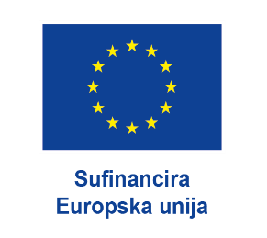

ODRŽIVOST PROJEKTA
za dodjelu potpore u okviru FLAG natječaja za provedbu Mjere 2.1. Jačanje socijalne kohezije i identiteta lokalne ribarstvene zajednice iz LRSR FLAG-a Savski vez za programsko razdoblje 2021. – 2027. Ref . br. 01/26-2-1

LEGENDA:
 | * bijela i žuta polja su namijenjena popunjavanju

 |  | * polja obojana drugim bojama ne dirati!

Na temelju ovog dokumenta, FLAG provjerava financijsku održivost poslovnog plana, odnosno utvrđuje da nositelj ima financijske i operativne kapacitete za ispunjenje uvjeta za potporu.
Prilikom popunjavanja ovog dokumenta obratite pažnju na UPUTE i NAPOMENE koje se nalaze unutar radnog lista, a ispod samih tablica (kao fusnote).
Tablice je potrebno popuniti sukladno vijeku trajanja projekta od 10 godina.
Nositelj pod materijalnom i kaznenom odgovornošću jamči za vjerodostojnost i istinitost podataka navedenih u poslovnom planu, kao i za sve informacije, podatke i dokumente koje dostavi FLAG-u u procesu procjene održivosti projekta.
Podaci navedeni u poslovnom planu podložni su provjerama nadležnih institucija i nakon isplate sredstava javne potpore i to u periodu od 5 godina nakon konačne isplate potpore.

2025.
2026.
2027.
2028.
2029.
2030.
2031.
2032.
2033.
2034.
2035.

